고객용 MOBILE
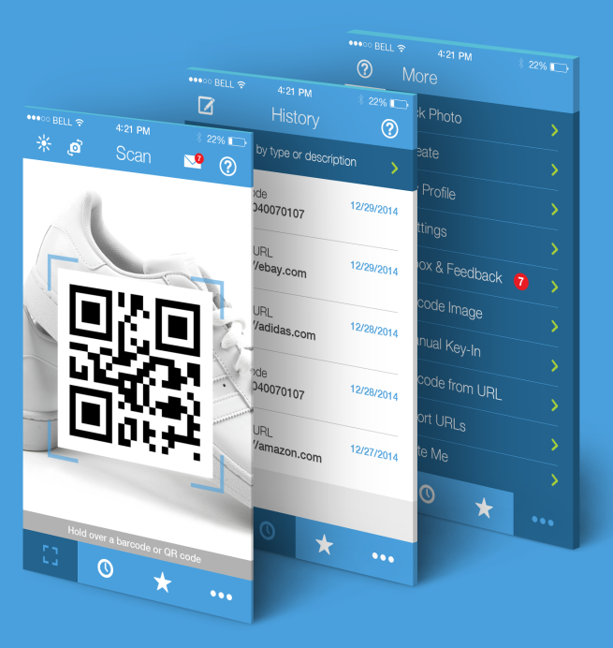
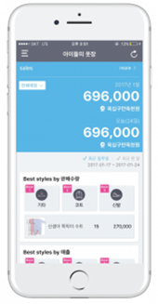
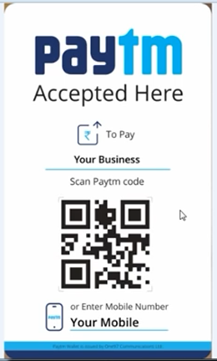
고객 모바일 버전
기능 | 내용 | 비고
1. 알림 기능(문자/카카오알림) |  | 1일 1천개
 | ①계절별 관리 알림
 | ②소모품 교환 주기 알림
 | ③기타 예약 정보 알림
 | -.서비스접수,소모품교환,견적서발송,미수금등
 | ④IOT 모니터링 제공 | 프리미엄 고객용
2. A/S 긴급 서비스(전국 회원사)
 | -.전국 1천개 회원사 이용가능(단,기존 관리업체의 동의 필수)
3. 서비스 접수 |  | 기안문작성 활용
 | -.QUICK 접수(고객정보/위치정보/정비내역/사진정보 전송)
 | -.서비스 조치 내역 List(사진/동영상/기타 내역)
4. 소모품 관리 |  | 기안문작성 활용
 | -.소모품 교체 목록 및 주기 관리
 | -.소모품 교체 내역(일자,사용시간,부품내역,사진,동영상 내역)
5. 일일점검일지(kakao push/e-mail 발송) |  | 기안문작성 활용
 | -.일일 점검 CHECK LIST 등록(사진,동영상 저장)
 | -.관리업체에 사진,동영상 질의
6. 매뉴얼 정보
 | -.전기도면 및 취급설명서
 | -.마이콤 암호
7. 광고서비스
 | -.최신 콤프레샤 정보 제공(부대설비포함)
8. 제품제원
 | -.COMP 및 부대설비 제원(AS 만료)
9. 관리업체정보
10. IOT 모니터링 서비스 |  | 프리미엄 고객용
11. DATA 트래픽 보기

관리업체용_MOBILE
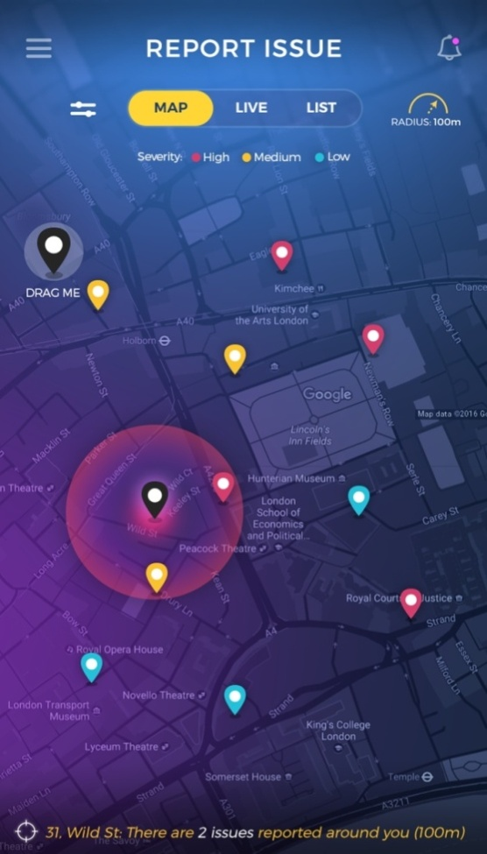
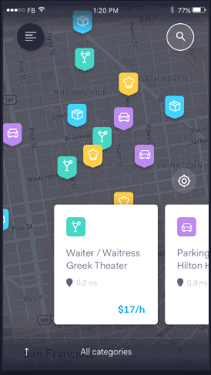
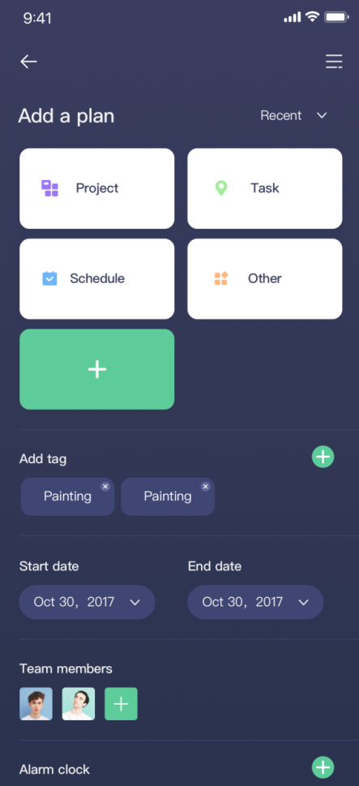
대리점 모바일 버전
기능 | 내용 | 비고
1. 거래처 검색(MAP-MOBILE-API) |  | 네비게이션 연동
 | ①거래처 검색
 | -. 보유기종, 소모품/부품 수리, 견적서, 거래명세표, 수금/미수금
 | -. COMP-ROOM사진, 배관배치도, AIR사용설비내역
 | ②범주 검색
 | -. 소모품교환, 수금/미수금, 노후기종, 우수고객,이익율,미결사항
 | ③서비스 접수 상황
 | -. 거래처명,위치,접수시간,증상
 | ④IOT 모니터링 | 프리미엄 고객
2. 작업일정관리
 | ①일일 일정(List)
 | -.일정등록,작업자지정, 작업착수, 작업종료
 | ②직원동선파악 | 관리자전용
 | ③월간 일정(달력)
3. 서비스 조치[착수-진행-완료] |  | 서비스맨전용
 | -.서비스 조치 내역 등록(사진,동영상,기타)
4. 소모품 교환 조치[착수-진행-완료] |  | 서비스맨전용
 | -.소모품 교체 내역 등록(일자,사용시간,부품내역,사진,동영상)
5. 거래명세표 서명 |  | 서비스맨전용
 | -.거래명세표 확인/서명/e-mail 발송
6. 영업솔루션서비스
 | -.전선,배관,호스,TANK 사이즈 구하기
 | -.AIR 소모량 구하기
7. 메일 보기
8. COMP 기술자 인쿠르트 |  | 설비업체 포함
 | -.일거리/지역/보수/인원/시간/자격조건
9. 중고매물정보
 | ①중고매물 List
 | ②중고매물등록
10. 광고서비스
 | -.최신 콤프레샤 정보 제공(부대설비포함)
11. DATA 트래픽 보기

관리업체용_PC
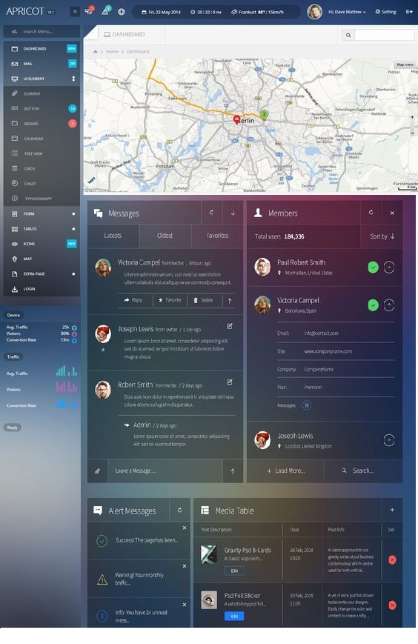
대리점 PC 버전
기능 | 내용 | 비고
1. 지도 서비스(MAP-WEB-API) |  | 1일 30만건
 | ①거래처 검색
 | -. 보유기종, 소모품/부품수리, 견적서, 거래명세표, 수금/미수금
 | -. COMP-ROOM 사진, 배관배치도, AIR사용설비내역
 | ②범주 검색
 | -. 소모품교환, 수금/미수금, 노후기종, 우수고객,이익율,미결사항
 | ③서비스 접수 상황
 | -. 거래처명,위치,접수시간,증상
 | ④IOT 모니터링 | 프리미엄 고객
2. 서비스 접수 상태
 | ①서비스 접수 임의 등록
 | ②서비스 조치/작업자배정
3. 작업일정관리
 | ①일일 일정관리
 | -.일정등록,작업자지정, 작업착수, 작업종료 | 직원동선파악
 | ②월간 일정(달력)
4. 소모품 교환 AI(MAPPING)
 | ①소모품 교환 임박/도래 거래처 모아보기
 | ②소모품 견적서 모아찍기
 | ③소모품 견적서 일괄 발송하기
5. 거래처-예방점검일지
 | ①거래처 일일점검/조치 상태 점검 | 사진,동영상
6. COMP 기술자 인쿠르트
 | -.일거리/지역/보수/인원/시간/자격조건 | 인사카드등록
7. 메일서비스
 | ①메일 List
 | ②메일쓰기
8. CODE 관리(제품/부품) |  | ALL 참조
 | ①CODE List(발주처,금액,사진,규격)
 | ②CODE 등록
9. QR-CODE 발행
 | ①QR-CODE 발행 List
 | ②QR-CODE 발행
 | ③QR-CODE 양식 변경
10. 거래처 관리 |  | 사업자등록증
 | ①거래처 List
 | ②거래처 등록
11. 견적서 관리
 | ①견적서 작성
 | ②견적서 List(보기,인쇄,발송)
 | ③거래처별 견적가 관리
12. 거래명세표 관리 |  | 세금계산서 제외
 | ①거래명세표 List(상세보기,인쇄,발송)
 | ②거래명세표 작성
 | ③거래처별 거래가 관리
13. 수금/미수금관리
 | ①수금 List(상세보기,인쇄,발송)
 | ②수금 등록
14. 매입 관리
 | ①매입/매출 List(상세보기,인쇄,발송)
 | ②매입 등록
15. 중고매물정보
 | ①중고매물 List
 | ②중고매물등록
16. 광고서비스
 | 최신 콤프레샤 정보 제공(부대설비포함)
17 .경영정보(DASHBOARD)
 | ①보유 거래처수
 | ②매입/매출
 | ③수금율
 | ④QR-CODE 발행율
 | ⑤판매댓수
18. DATA 트래픽 보기

